1.기업소개
한국 콘크리트 산업
대분류 |  | 중분류 |  | 소분류

기업소개 | - | 라인업 | - | 본사- |  |  | *추가로 적어야 하는 부서는 추가작업 해야함.
 |  |  |  | ---------------------- |  |  | *해당 페이지는 기업소개를 누르면 바로 뜨는 페이지여야 함.
 |  |  |  | 대표 | (사진) |  | *한페이지에 한번에 보이는 프레임
 |  |  |  | ---------------------- |  |  | *모든 사람들 사진 흑백에서 컬러 오버랩 되야함.
 |  |  |  | 이사 | (사진) |  | *대표자들은 오버랩후 클릭가능하게해서 인사말 넣으면 좋겠음.
 |  |  |  | ----------------------
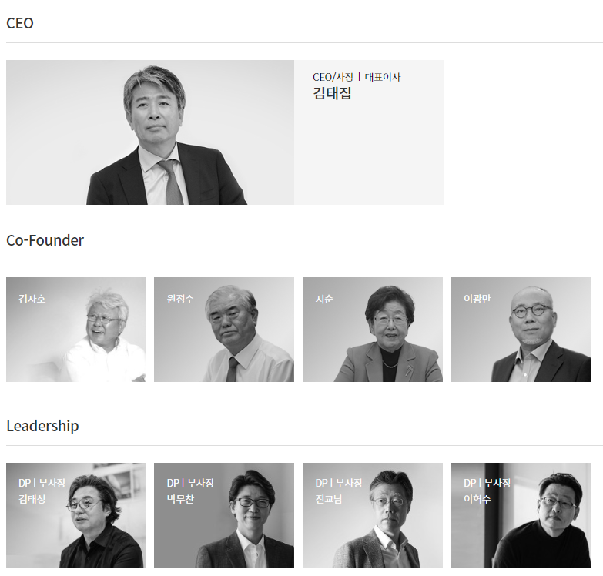
 |  |  |  | 설계지원 |  |  |  | ex
 |  |  |  | 홍길동 | 홍길동 | 홍길동
 |  |  |  | ----------------------
 |  |  |  | 영업지원
 |  |  |  | 홍길동 | 홍길동 | 홍길동
 |  |  |  | ----------------------
 |  |  |  | 경영지원
 |  |  |  | 홍길동 | 홍길동 | 홍길동
 |  |  |  | 홍길동 | 홍길동 | 홍길동
 |  |  |  | ----------------------
 |  |  |  | 제 1공장
 |  |  |  | 공장장 | (사진)
 |  |  |  | ----------------------
 |  |  |  | 생산담당 | (사진) |  |  |  | *경수제철 경영이념
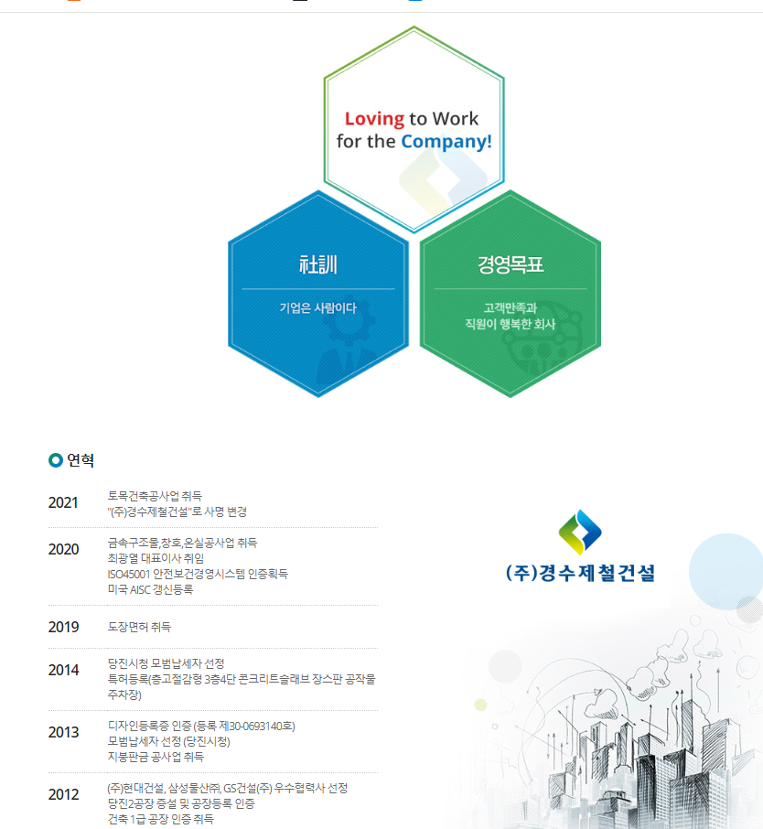
 |  |  |  | ----------------------
 |  |  |  | 생산직원
 |  |  |  | ----------------------
 |  |  |  | 제2공장
 |  |  |  | 공장장 | (사진)
 |  |  |  | ----------------------
 |  |  |  | 생산담당 | (사진)
 |  |  |  | ----------------------
 |  |  |  | 생산직원

 |  |  |  | *이렇게 4공장까지 하면 됨.

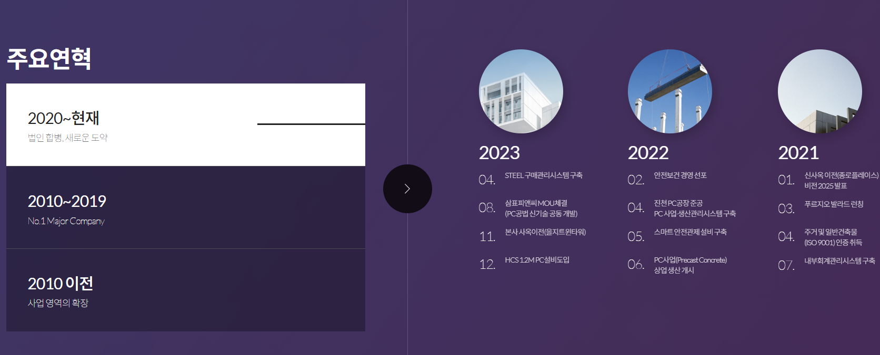
 |  | 기업이념 | - | 경영이념 |  |  |  |  | *대우에스티 메인페이지인데 주요연혁 페이지 카피할 만 한거같음.
 |  |  |  | we | build | future |  | *현재 경영이념 페이지에 있는거 사진이랑 글 합쳐서 넣기
 |  |  |  |  |  |  |  | *한페이지에 한번에 보이는 프레임
 |  |  |  | 주요연혁
 |  |  |  |  |  |  |  | *주요연혁 지그재그 식으로 표기

 |  | 기술경영 | - | R&D 기술개발

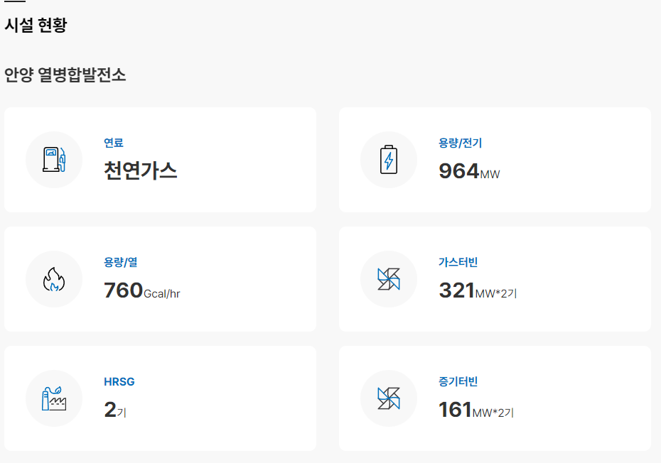
 |  |  |  | 토목 | 건축 | 하천 | 풍력 | *픽토그램으로 이미지 OR 실제시공사진에 글자오버랩 | *gs파워
 |  |  |  |  |  |  |  | *해당 프레임 누르면 시공과정이나 사례들 간략히 설명

 |  |  |  |  |  |  |  | *아니면 사업 분야로 넘어가는 구상도 생각.

 |  |  |  | 인증서 및 수상내역
 |  |  |  |  |  |  |  | *해당페이지 인증서가 한페이지에 다 들어가도 좋겠으나,
 |  |  |  |  |  |  |  | 정리가 필요해보임.

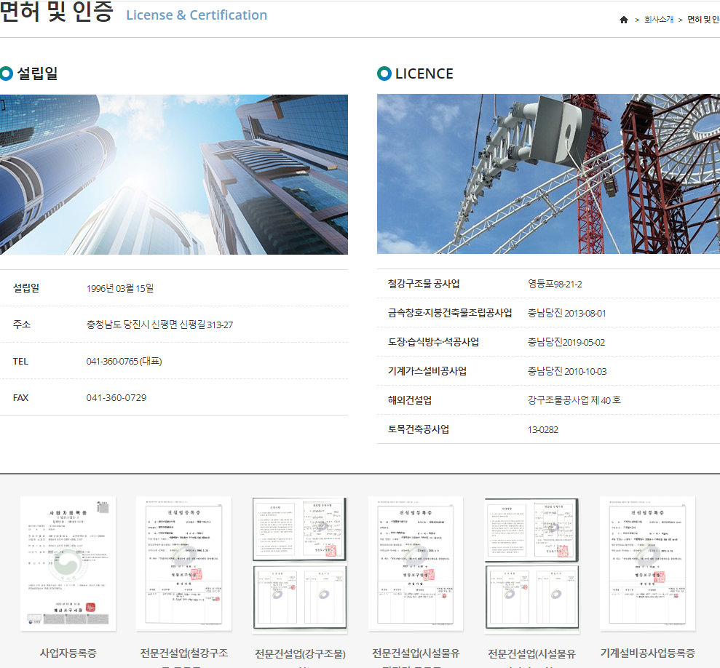
 |  |  |  |  |  |  |  |  |  | *면허 및 인증이라고 해서, 시공사례 및 현장으로 4개 나눠놓고
 |  |  |  |  |  |  |  |  |  | 밑으로 인증서 나열?

2.사업분야
한국 콘크리트 산업
대분류 |  | 중분류 |  | 소분류

토목
건축
하천
풍력
사업분야 | - |  |  |  |  | *사업분야 누르면 사업분야를 선택할 수 있는 페이지가 먼저 떠야함.
 |  |  |  |  |  | *EX) 좌측 그림 참고
 |  |  |  |  |  | *사업분야 다양하지만 요약해서 적어놓음.

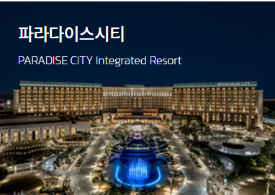
 |  | 토목분야 | - | 우수저류소
 |  |  |  | A | B | C
 |  |  |  | ---------------------- |  |  |  | *사업실적 적용사례3
 |  |  |  | 풍도슬래브
 |  |  |  | A | B | C
 |  |  |  | ----------------------
 |  |  |  | 지하터널
 |  |  |  | A | B | C
 |  |  |  | ---------------------- |  |  | *ABC에 해당되는 사례나 프로젝트는 위에 사진처럼 들어감.

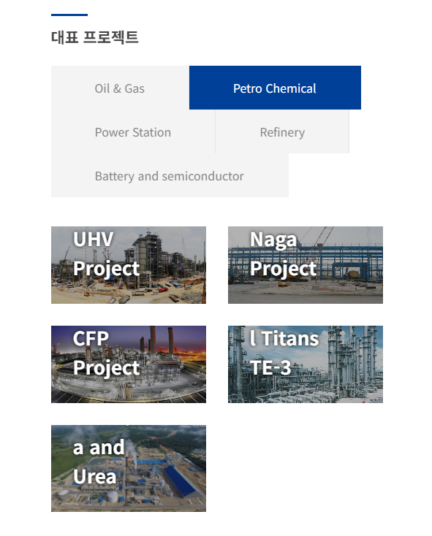
 |  | 건축분야 | - | 물류창고 |  |  | https://www.hanmaek.co.kr/plant/
 |  |  |  | A | B | C
 |  |  |  | ----------------------
 |  |  |  | 지하주차장
 |  |  |  | A | B | C
 |  |  |  | ----------------------
 |  |  |  | 옥상조형물
 |  |  |  | A | B | C
 |  |  |  | ----------------------

 |  | 하천재생 | - | 스톤네트
 |  |  |  | A | B | C
 |  |  |  | ----------------------
 |  |  |  | 아이스하버식어도
 |  |  |  | A | B | C
 |  |  |  | ----------------------
 |  |  |  | 자연형어도
 |  |  |  | A | B | C
 |  |  |  | ----------------------

 |  | 풍력타워 | - | 육상풍력
 |  |  |  | A | B | C
 |  |  |  | ----------------------
 |  |  |  | 해상풍력
 |  |  |  | A | B | C
 |  |  |  | ----------------------

3.홍보분야
토목
건축
하천
풍력
한국 콘크리트 산업
대분류 | 중분류 | 소분류

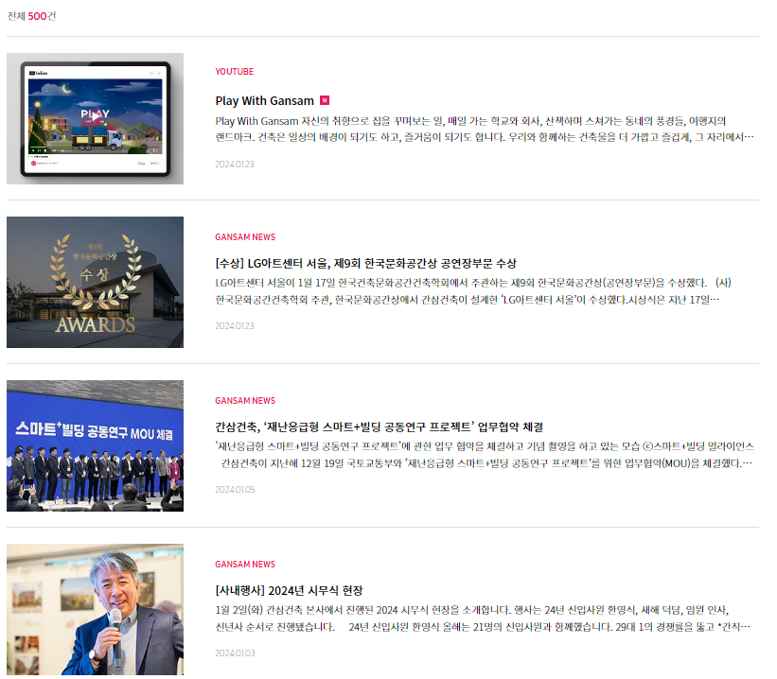
홍보분야 | 뉴스 | *기사자료들 취합

 | pc 제작영상 | 거더
 |  | 슬라브
 |  | 기둥
 |  | 더블월

